상품제안서
퓨어 UVC 미니 칫솔살균기 굿즈세트 | 상품코드: S46672

 |  |  |  |  |  |  | 02-713-8555 | www.synergygift.co.kr
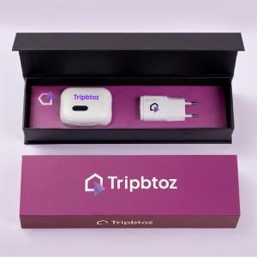

【상세/제작정보】

【인쇄/포장옵션】 | [살균기] DTF컬러인쇄, [충전기] DTF컬러인쇄, [슬리브] 슬리브+간지풀컬러 / 포장불가능

【공급단가】 | 수량 | 30~ | 100~ | 300~ | 500~ | 1,000~
*VAT별도 | 단가 | 15,900원 | 14,900원 | 14,300원 | 14,000원 | 13,800원

【상품 URL】 | https://www.synergygift.co.kr:443/src/goods_detail.php?gdno=46672

